Danh sách
 |  |  | TẬP ĐOÀN CÔNG NGHIỆP - VIỄN THÔNG QUÂN ĐỘI
 |  |  | TỔNG CÔNG TY CỔ PHẦN BƯU CHÍNH VIETTEL

 |  |  |  |  | DANH SÁCH ĐƠN HÀNG
(*) là các trường bắt buộc nhập
STT | Mã đơn hàng | Tên người nhận (*) | Số ĐT người nhận (*) | Địa chỉ nhận (*) | Tên hàng hóa (*) | Số lượng | Trọng lượng (gram) (*) | Giá trị hàng (VND) (*) | Tiền thu hộ COD (VND) | Loại hàng hóa (*) | Tính chất hàng hóa đặc biệt | Dịch vụ (*) | Dịch vụ cộng thêm | Thu tiền xem hàng | Dài (cm) | Rộng (cm) | Cao (cm) | Người trả cước | Yêu cầu khác | Thời gian hẹn lấy | Thời gian giao
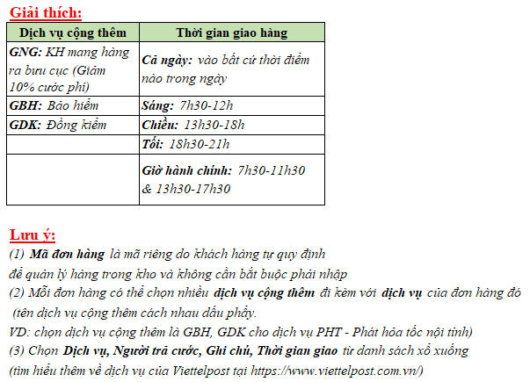
1 | VS_150120_01 | Lương Quốc Nhật | 0968114466 | Số 11 Duy Tân, phường Dịch Vọng Hậu, quận Cầu Giấy, thành phố Hà Nội | Sách tiếng Anh | 1 | 950 | 399,000 | 399,000 |  |  | PHS - Nội tỉnh tiết kiệm thỏa thuận |  |  | 1 | 1 | 1 | Người gửi trả |  | Hôm nay - Sáng (7h30 - 12h00) | Cả ngày
 |  | Sơn | 0394023920 | 23 nhà thổ, Hà Đông, Hà Nội

